상품제안서
설 명절 선물세트 CJ 스마트초이스 레드호 | 상품코드: F30098

 |  |  |  |  |  |  | 02-412-0044 | www.easy1.co.kr
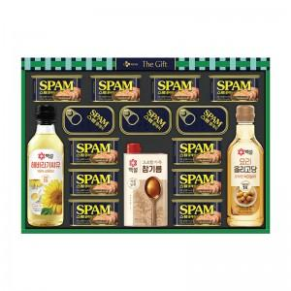

【상세/제작정보】

【인쇄/포장옵션】 | / 포장불가능

【공급단가】 | 수량 | 50~ | 100~ | 500~ | 1,000~ | 2,000~
*VAT별도 | 단가 | 56,640원 | 55,690원 | 54,280원 | 53,330원 | 51,920원

【상품 URL】 | https://dev.easy1.co.kr:443/src/goods_detail.php?gdno=30098

